Strahlensatz
Strahlensatz (Berechnung Kreisübergangspunkt B)

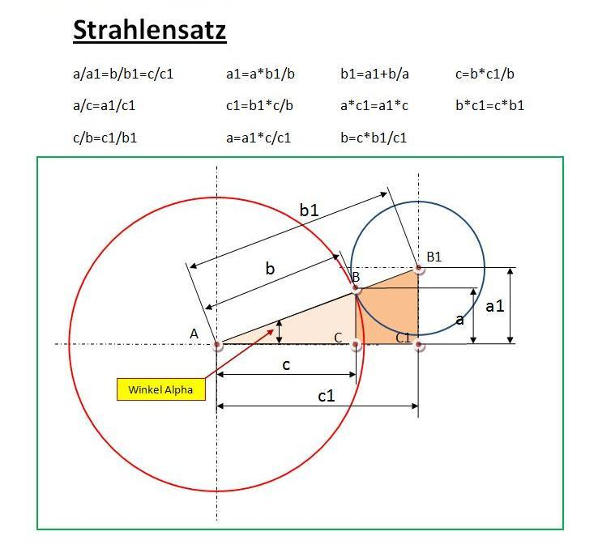
Ergebnis |  | Eingabe
0.000 | a
0.000 | a1
0.000 | b
0.000 | b1
0.000 | c
0.000 | c1
0.000 | Winkel Alpha in Grad

Hinweis:
In den weißen Eingabefeldern, müssen die bekannten Größen eingegeben werden.
Bei fehlenden Ergebnissen bitte bekannte Ergebnisse in freie Eingabefelder übernehmen.

